고성능 (2)
견 적 서

프라임텍 |  | 귀하
전화 :
팩스 :
담당 :

아래와 같이 견적합니다.

견 적 합 계 : | ₩1,518,000
견 적 일 자 : | 2014-09-22 17:08:48
결 재 조 건 :

품 명 | 규 격 | 수 량 | 단 가 | 금 액 | 세 액 | 합 계 액
 |  |  |  | - | - | -
데스크탑 | HP Envy 700 CTO #2 | 1 | 1,100,000 | 1,100,000 | 110,000 | 1,210,000
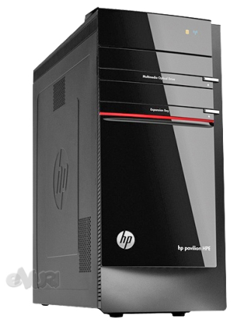
 |  |  |  | - | - | -
 | 인텔 i5 4세대 4440 |  |  |  |  | -
 | 8GB DDR3 PC3-16000 |  |  | - | - | -
 | 1TB SATA 7200rpm hdd |  |  | - | - | -
 | DVD Super Multi |  |  | - | - | -
 | nVidia Geforce GTX760 1.5GB (192bit) |  |  | - | - | -
 | USB 3.0 6port / USB 2.0 4port |  |  | - | - | -
 | IEEE1394b 2port |  |  | - |  | -
 | HP 460W Active PSU |  |  | - | - | -
 |  |  |  | - | - | -
 | Windows 8.1 64bit |  |  | - | - | -
 |  |  |  | - | - | -
 |  |  |  | - | - | -
 |  |  |  | - | - | -
 |  |  |  | - | - | -
 |  |  |  | - | - | -
모니터 | HP 27xi | 1 | 280,000 | 280,000 | 28,000 | 308,000
 | 27인치 ips 패널 |  |  | - | - | -
 | 1920 x 1080 해상도 |  |  | - | - | -
 |  |  |  | - | - | -
 |  |  |  |  | - | -
 |  |  |  |  | - | -
 |  |  |  | - | - | -
 |  |  |  | - | - | -
 |  |  |  | - | - | -
 |  |  |  | - | - | -
* 결제계좌 : 신한 110-138-600484 씨-넷 |  |  | 합 계 | 1,380,000 | 138,000 | 1,518,000
* 견적담당 : | 조규장(010-2910-7760)
* REMARK

